Sheet1
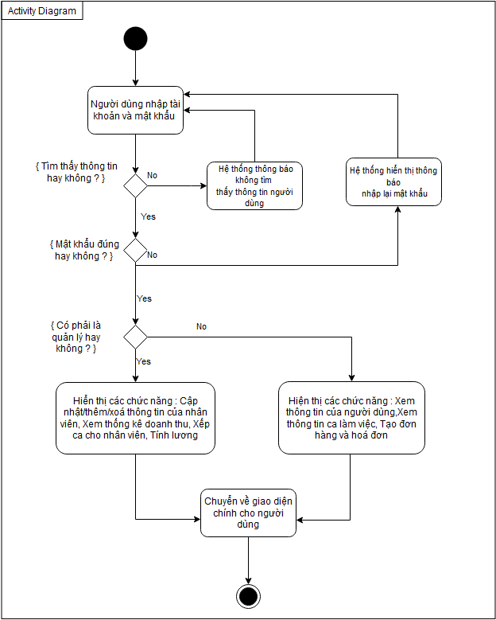
Use Case Number: | UC10
Use Case Name: | Quản lí hệ thống
Actor (s): | Nhân viên, quản lí
Maturity: | Focused
Summary: | Tất cả người dùng sẽ đăng nhập vào Hệ thống. Chọn vào loại tài khoản ví dụ như Là nhân viên hay quản lí.
Basic Course of Events: | Actor Action | System Response
 | 1. Actor nhập username và mật khẩu vào .
 |  | 2. Hệ thống sẽ lấy username và password từ cơ sở dữ liệu để kiểm tra và bắt đầu chức năng. A1, A2, E1, E2
 |  | 3. Hệ thống đưa ra các chức năng người dùng có thể sử dụng dựa theo loại người dùng.
 |  | 4. Hệ thống sẽ trả về màn hình giao diện chính cho ngừơi dùng.

Alternative Paths: | A1
 | Actor Action | System Response
 | 1. Đăng nhập vào hệ thống.
 |  | 2. Hệ thống sẽ kiểm tra thông tin của tài khoản và loại nhân viên.
 |  | 3. Hệ thống hiển thị giao diện chính cho người dùng.
 | 4. Quản lí chọn vào đăng kí tài khoản.
 | 5. Quản lí nhập thông tin cho tài khoản cần tạo.
 |  | 6. Hệ thống kiểm tra thông tin nhập vào, lưu vào cơ sở dữ liệu và thông báo lại cho người dùng đăng kí tài khoản thành công.

 | A2
 | Actor Action | System Response
 | 1. Người dùng chọn vào mục thông tin cá nhân.
 |  | 2. Hệ thống hiển thị thông tin cá nhân cho người dùng.
 | 3. Người dùng nhập thông tin cần chỉnh sửa sau đó bấm nút lưu.
 |  | 4. Hệ thống kiểm tra và lưu vào cơ sở dữ liệu.
 |  | 5. Hệ thống hiển thị thông báo cho người dùng và trở về giao diện chính.

Exception Paths: | E1. Nếu hệ thống không thể tìm thông tin về username trong cơ sở dữ liệu , Hệ thống sẽ thông báo lại cho người dùng không tìm thấy thông tin và trở lại màn hình đăng nhập. Về vấn đề kiểm tra username , Không bị giới hạn về số lần trong việc cố gắn đăng nhập vào hệ thống.
 | E2. Nếu hệ thống tìm thấy được username trong cơ sở dữ liệu nhưng người dùng nhập mật khẩu không trùng khớp với mật khẩu trong cơ sở dữ liệu thì hệ thống sẽ hiển thị thông báo mật khẩu không đúng và trả lại màn hình đăng nhập. và không bị giới hạn số lần đăng nhập sai.
 | E3. Chỉ có loại tài khoản là quản lí thì sau khi đăng nhập vào có thể tạo tài khoản cho nhân viên.

Extension Points: | None
Triggers: | Người dùng muốn đăng nhập
Assumptions: | Tài khoản người dùng có trong cơ sở dữ liệu
Preconditions: | Nếu người đang bật hệ thống nhưng không có thao tác với hệ thống trong thời gian nhất định thì hệ thống sẽ chuyển sang giao diện đăng nhập hoặc chờ.
Post Conditions: | None
Reference: Business Rules: | None
Author (s): | Phạm Huy
Date: | 24-11-2020

